Feuil1
Matrice des indicateurs MASI PRO V7 avec formules de calcul et commentaires d'interprétation
Indicateur | Formule de calcul | Interprétation | Commentaire Comité
Cours de clôture (Close) | Valeur de clôture de l'indice à la date t | Représente le niveau actuel du marché | Constitue la référence de base pour l'évaluation de toutes les tendances.
Performance YTD | ((Cours actuel / Cours du 31/12 N-1) - 1) × 100 | Mesure la performance depuis le début de l'exercice | Permet d'apprécier la contribution du marché actions à la performance annuelle.
Performance 1 mois | ((Cours actuel / Cours J-21) - 1) × 100 | Dynamique récente | Indicateur de tendance court terme.
Performance 3 mois | ((Cours actuel / Cours J-63) - 1) × 100 | Dynamique trimestrielle | Permet d'identifier les changements de régime de marché.
Performance 6 mois | ((Cours actuel / Cours J-126) - 1) × 100 | Tendance semestrielle | Reflète l'orientation intermédiaire du marché.
Performance 12 mois | ((Cours actuel / Cours J-252) - 1) × 100 | Tendance annuelle | Référence privilégiée pour les décisions stratégiques.
SMA20 | Somme des 20 derniers cours / 20 | Tendance court terme | Au-dessus de la SMA20 : dynamique positive à court terme.
SMA50 | Somme des 50 derniers cours / 50 | Tendance moyen terme | Utilisée pour confirmer la robustesse des mouvements observés.
SMA200 | Somme des 200 derniers cours / 200 | Tendance long terme | Principal baromètre de l'orientation stratégique du marché.
RSI (14 jours) | RSI = 100 − (100 / (1 + RS)) où RS = Moyenne gains / Moyenne pertes | Oscillateur compris entre 0 et 100 | >70 : surachat ; 40-60 : équilibre ; <30 : survendu.
MACD | EMA(12) − EMA(26) | Mesure l'accélération ou le ralentissement de tendance | MACD > Signal = momentum favorable.
Signal MACD | EMA(9) du MACD | Référence de comparaison avec le MACD | Détecte les retournements potentiels de marché.
Histogramme MACD | MACD − Signal | Mesure l'intensité du momentum | Plus l'écart est élevé, plus la dynamique est forte.
Bande supérieure Bollinger | SMA20 + (2 × Écart-type 20 jours) | Limite haute de volatilité | Un contact fréquent indique une dynamique acheteuse soutenue.
Bande inférieure Bollinger | SMA20 − (2 × Écart-type 20 jours) | Limite basse de volatilité | Permet d'identifier des situations de faiblesse du marché.
Support | Dernier minimum local détecté par argrelextrema() | Niveau de défense acheteur | Sa rupture dégrade fortement le scénario central.
Résistance | Dernier maximum local détecté par argrelextrema() | Niveau de blocage vendeur | Son franchissement valide le plus souvent une accélération haussière.

Matrice de calcul du Score MASI PRO

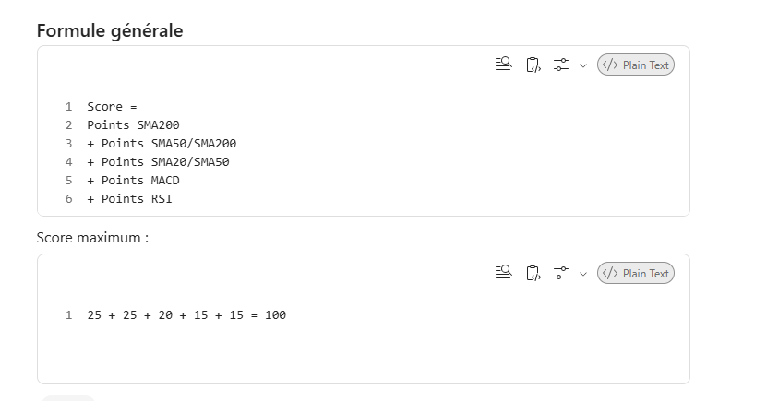
Le score global est calculé sur 100 points à partir de cinq critères pondérés. app (16) attribue les points suivants
Critère | Condition | Points
Tendance long terme | Close > SMA200 | 25
Structure de marché | SMA50 > SMA200 | 25
Tendance moyen terme | SMA20 > SMA50 | 20
Momentum MACD | MACD > Signal | 15
Momentum RSI fort | RSI > 60 | 15
Momentum RSI intermédiaire | 40 < RSI ≤ 60 | 10
Momentum RSI faible | RSI ≤ 40 | 5

Formule générale

Matrice de lecture du Score
Score | Niveau de conviction | Orientation | Lecture Comité
80 à 100 | Élevée | Constructive | Conditions très favorables à l'exposition actions.
60 à 79 | Modérée | Favorable | Maintien des positions avec surveillance régulière.
45 à 59 | Prudente | Mitigée | Absence de signaux suffisamment robustes pour renforcer.
0 à 44 | Faible | Défensive | Réduction du risque recommandée.

Matrice de décision Comité d'Investissement
État du marché | Conditions observées | Recommandation
🟢 Constructif | Score ≥ 80 et tendance haussière confirmée | Renforcement sélectif des actions marocaines
🟢 Favorable | Score entre 60 et 79 | Maintien des allocations existantes
🟠 Mitigé | Score entre 45 et 59 | Vigilance et approche prudente
🔴 Défensif | Score < 45 | Limitation des nouvelles prises de risque

Exemple de commentaire pour le Comité
« À la date d'analyse, le MASI évolue au-dessus de ses moyennes mobiles de long terme, confirmant le maintien d'une tendance structurellement favorable. Le score MASI PRO ressort à 82/100, traduisant un niveau de conviction élevé. Les indicateurs de momentum demeurent positifs, avec un RSI supérieur à 60 et un MACD positionné au-dessus de sa ligne de signal. Dans ce contexte, le scénario central reste constructif et justifie le maintien d'une exposition favorable aux actions marocaines, sous réserve de la préservation du principal niveau de support identifié.

Commentaire pour le guide
Argrelextrema est un algorithme de détection automatique des points de retournement locaux. Il permet d'identifier les derniers creux et sommets significatifs du MASI afin de déterminer les principaux niveaux de support et de résistance susceptibles d'influencer l'évolution future du marché. Plus ces niveaux sont testés par les cours, plus leur importance technique est élevée.

